对账
订单号 | 入住日期 | 离店日期 | 应收 |  |  |  | ,
999224519140109 | 2023-08-16 | 2023-08-19 | 132 | 132.00 | 3446092 | 0 | ,3446092 | 直采
999225868556720 | 2023-08-18 | 2023-08-19 | 184.79 | 184.79 | 3743926 | 0 | ,3743926 | 直采
999225934549866 | 2023-08-18 | 2023-08-19 | 110.04 | 110.04 | 3756389 | 0 | ,3756389 | 直连
999225955576648 | 2023-08-18 | 2023-08-19 | 74.72 | 74.72 | 3762344 | 0 | ,3762344 | 直采
999225958787012 | 2023-08-16 | 2023-08-19 | 309.75 | 309.75 | 3763410 | 0 | ,3763410 | 直连
999225996525770 | 2023-08-16 | 2023-08-19 | 116.67 | 116.67 | 3769937 | 0 | ,3769937 | 直连
999225999501837 | 2023-08-12 | 2023-08-19 | 902.29 | 902.29 | 3770902 | 0 | ,3770902 | 直连
999226002181186 | 2023-08-18 | 2023-08-19 | 31.04 | 31.04 | 3771735 | 0 | ,3771735 | 直连
999226017858969 | 2023-08-16 | 2023-08-19 | 119.03 | 119.03 | 3775365 | 0 | ,3775365 | 直连
999226024645980 | 2023-08-17 | 2023-08-19 | 74.6 | 74.60 | 3776635 | 0 | ,3776635 | 直连
999226027667159 | 2023-08-17 | 2023-08-19 | 76.28 | 76.28 | 3777156 | 0 | ,3777156 | 直连
999226029139511 | 2023-08-15 | 2023-08-19 | 142.24 | 142.24 | 3777472 | 0 | ,3777472 | 直连
999226045729504 | 2023-08-16 | 2023-08-19 | 1404.88 | 1404.90 | 3781715 | -0.02 | ,3781715 | 直连
999226066635265 | 2023-08-18 | 2023-08-19 | 32.46 | 32.46 | 3787316 | 0 | ,3787316 | 直连
999226069280336 | 2023-08-16 | 2023-08-19 | 59.6 | 59.60 | 3788749 | 0 | ,3788749 | 直连
999226070349688 | 2023-08-18 | 2023-08-19 | 18.33 | 18.33 | 3789630 | 0 | ,3789630 | 直连
999226072766677 | 2023-08-16 | 2023-08-19 | 39.68 | 39.68 | 3789931 | 0 | ,3789931 | 直连
999226075565325 | 2023-08-18 | 2023-08-19 | 37.04 | 37.04 | 3790341 | 0 | ,3790341 | 直连
999226105817643 | 2023-08-17 | 2023-08-19 | 119.62 | 119.62 | 3792225 | 0 | ,3792225 | 直连
999226111283502 | 2023-08-18 | 2023-08-19 | 60.38 | 60.38 | 3793514 | 0 | ,3793514 | 直连
999226127863025 | 2023-08-18 | 2023-08-19 | 22.92 | 22.92 | 3798788 | 0 | ,3798788 | 直连
999226127963679 | 2023-08-18 | 2023-08-19 | 44.56 | 44.56 | 3798804 | 0 | ,3798804 | 直连
999226128864253 | 2023-08-18 | 2023-08-19 | 40 | 40.00 | 3798990 | 0 | ,3798990 | 直连
999226129845622 | 2023-08-18 | 2023-08-19 | 62.25 | 62.25 | 3799245 | 0 | ,3799245 | 直连
999226131939359 | 2023-08-18 | 2023-08-19 | 26.23 | 26.23 | 3799621 | 0 | ,3799621 | 直连
999226133069349 | 2023-08-18 | 2023-08-19 | 41.06 | 41.06 | 3799923 | 0 | ,3799923 | 直连
999226133617082 | 2023-08-18 | 2023-08-19 | 25.86 | 25.86 | 3800109 | 0 | ,3800109 | 直连
999226134178175 | 2023-08-18 | 2023-08-19 | 19.35 | 19.35 | 3800344 | 0 | ,3800344 | 直连
999226135518090 | 2023-08-18 | 2023-08-19 | 31.59 | 31.59 | 3800641 | 0 | ,3800641 | 直连
999226136148299 | 2023-08-18 | 2023-08-19 | 16.21 | 16.21 | 3800922 | 0 | ,3800922 | 直连
999226136389957 | 2023-08-18 | 2023-08-19 | 23.63 | 23.63 | 3800955 | 0 | ,3800955 | 直连
999226136925471 | 2023-08-18 | 2023-08-19 | 35.1 | 35.10 | 3801065 | 0 | ,3801065 | 直连
999226138906039 | 2023-08-18 | 2023-08-19 | 34.75 | 34.75 | 3801977 | 0 | ,3801977 | 直连
999226138913647 | 2023-08-18 | 2023-08-19 | 14.66 | 14.66 | 3801980 | 0 | ,3801980 | 直连

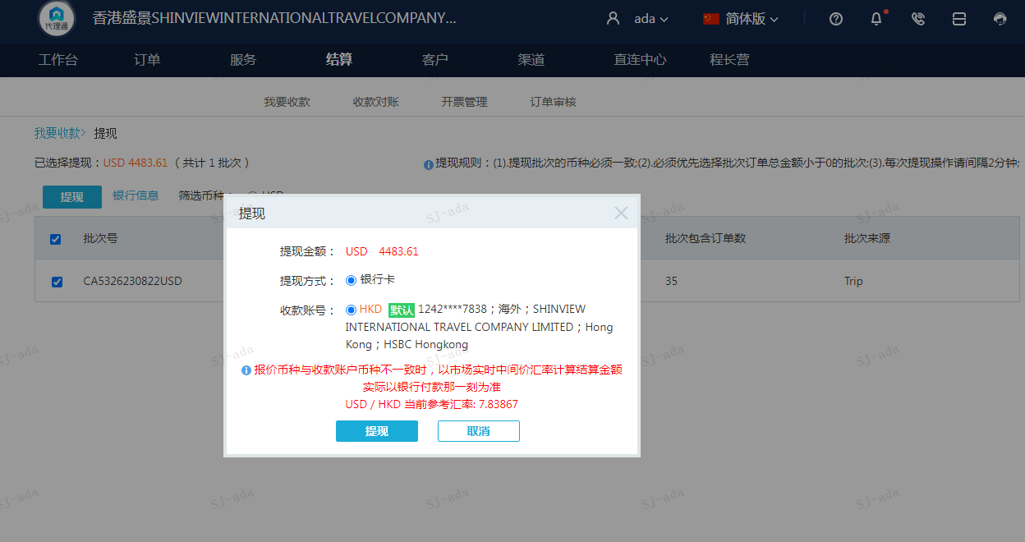
 |  |  | 4483.61
 |  |  | USD 4483.61

A230822093657911 | 4092.1 | 32076.62
A230822093811911 | 391.51 | 3068.92
USD / HKD 当前参考汇率: 7.83867 | 4483.61 | 35145.54
总计：4483.61 USD/ 35145.54 HKD

